02_CUADRYGRÁF.COMP.ÚLT.5 CAMP.
 |  | 02_CUADROS Y GRÁFICOS COMPARATIVOS

 | 2020/21 | 2021/22 | 2022/23 | 2023/24 | 2024/25
OCTUBRE | 38.3 | 51.3 | 30.7 | 38.7 | 36.9
NOVIEMBRE | 244.7 | 288.2 | 169.0 | 230.0 | 266.7
DICIEMBRE | 475.3 | 542.7 | 238.9 | 328.5 | 596.4
ENERO | 352.1 | 471.2 | 182.4 | 188.2 | 351.5
FEBRERO | 227.4 | 108.8 | 36.1 | 53.1 | 154.1
MARZO | 44.6 | 20.8 | 8.0 | 14.1 | 12.2
ABRIL | 3.1 | 7.1 | 1.0 | 2.8 | 3.2
MAYO | 4.5 | 2.9 | 0.0 | 0.2 | 0.2
JUNIO
JULIO
AGOSTO
SEPTIEMBRE
 | PRODUCCIÓN |  |  |  |  | PRODUCCIÓN
 | 2020/21 | 2021/22 | 2022/23 | 2023/24 | 2024/25
OCTUBRE | 38.3 | 51.3 | 30.7 | 38.7 | 36.9
NOVIEMBRE | 244.7 | 288.2 | 169.0 | 230.0 | 266.7
DICIEMBRE | 475.3 | 542.7 | 238.9 | 328.5 | 596.4
ENERO | 352.1 | 471.2 | 182.4 | 188.2 | 351.5
FEBRERO | 227.4 | 108.8 | 36.1 | 53.1 | 154.1
MARZO | 44.6 | 20.8 | 8.0 | 14.1 | 12.2
ABRIL | 3.1 | 7.1 | 1.0 | 2.8 | 3.2
MAYO | 4.5 | 2.9 | 0.0 | 0.2 | 0.2
JUNIO
JULIO
AGOSTO
SEPTIEMBRE
 | 1,390.0 | 1,493.0 | 666.0 | 855.6 | 1,421.1

 | IMPORTACIONES |  |  |  |  | IMPORTACIONES
 | 2020/21 | 2021/22 | 2022/23 | 2023/24 | 2024/25
OCTUBRE | 18.4 | 12.7 | 13.3 | 14.5 | 15.9
NOVIEMBRE | 20.1 | 18.9 | 22.2 | 28.3 | 23.6
DICIEMBRE | 20.9 | 35.6 | 35.4 | 26.8 | 30.6
ENERO | 11.7 | 12.8 | 13.0 | 18.2 | 17.4
FEBRERO | 16.7 | 17.4 | 19.2 | 20.5 | 19.0
MARZO | 17.8 | 12.0 | 17.4 | 21.4 | 22.1
ABRIL | 15.5 | 21.9 | 10.3 | 23.6 | 16.6
MAYO | 13.3 | 20.4 | 14.3 | 20.3 | 15.3
JUNIO | 13.3 | 16.5 | 16.2 | 17.4 | 14.5
JULIO | 10.5 | 12.7 | 19.2 | 21.7 | 13.1
AGOSTO | 8.5 | 20.2 | 14.9 | 15.4 | 6.8
SEPTIEMBRE | 16.2 | 11.5 | 19.7 | 15.2 | 11.2
 | 182.9 | 212.8 | 215.2 | 243.2 | 206.1

 | EXPORTACIONES |  |  |  |  | EXPORTACIONES
 | 2020/21 | 2021/22 | 2022/23 | 2023/24 | 2024/25
OCTUBRE | 95.7 | 83.5 | 88.5 | 55.8 | 60.3
NOVIEMBRE | 95.7 | 83.4 | 67.7 | 52.7 | 59.9
DICIEMBRE | 83.5 | 81.4 | 63.6 | 59.8 | 69.7
ENERO | 82.5 | 73.7 | 56.0 | 69.5 | 89.3
FEBRERO | 104.2 | 88.3 | 48.3 | 65.0 | 90.6
MARZO | 106.8 | 78.3 | 64.2 | 60.6 | 97.0
ABRIL | 99.4 | 107.3 | 51.6 | 74.4 | 98.8
MAYO | 90.3 | 117.8 | 68.3 | 72.3 | 99.3
JUNIO | 87.8 | 103.4 | 65.1 | 66.6 | 94.5
JULIO | 81.9 | 90.4 | 58.9 | 59.5 | 111.0
AGOSTO | 66.0 | 83.1 | 48.1 | 55.1 | 76.1
SEPTIEMBRE | 103.8 | 89.4 | 58.7 | 69.1 | 95.1
 | 1,097.6 | 1,080.2 | 738.9 | 760.3 | 1,041.6

 | MERCADO INTERIOR APARENTE |  |  |  |  | MERCADO INTERIOR APARENTE
 | 2020/21 | 2021/22 | 2022/23 | 2023/24 | 2024/25
OCTUBRE | 51.3 | 39.6 | 42.2 | 25.3 | 38.4
NOVIEMBRE | 50.6 | 47.7 | 39.5 | 46.9 | 40.4
DICIEMBRE | 62.7 | 51.7 | 23.5 | 37.0 | 54.2
ENERO | 42.7 | 54.1 | 14.3 | 38.7 | 49.4
FEBRERO | 49.4 | 44.3 | 30.1 | 31.1 | 40.6
MARZO | 51.6 | 70.7 | 30.5 | 29.5 | 43.6
ABRIL | 44.5 | 56.2 | 21.7 | 33.8 | 35.7
MAYO | 47.8 | 40.9 | 24.3 | 33.6 | 36.9
JUNIO | 33.1 | 53.4 | 26.2 | 26.8 | 38.0
JULIO | 37.6 | 33.6 | 33.4 | 34.9 | 37.7
AGOSTO | 37.1 | 53.9 | 29.0 | 30.9 | 35.5
SEPTIEMBRE | 34.6 | 48.5 | 33.9 | 31.3 | 32.3
 | 542.9 | 594.6 | 348.7 | 399.9 | 482.8

 | MERCADO TOTAL |  |  |  |  | MERCADO TOTAL
 | 2020/21 | 2021/22 | 2022/23 | 2023/24 | 2024/25
OCTUBRE | 147.0 | 123.1 | 130.7 | 81.1 | 98.7
NOVIEMBRE | 146.3 | 131.1 | 107.2 | 99.6 | 100.4
DICIEMBRE | 146.2 | 133.2 | 87.1 | 96.8 | 123.9
ENERO | 125.2 | 127.8 | 70.3 | 108.2 | 138.7
FEBRERO | 153.6 | 132.6 | 78.3 | 96.1 | 131.2
MARZO | 158.4 | 149.0 | 94.7 | 90.1 | 140.6
ABRIL | 143.9 | 163.5 | 73.3 | 108.2 | 134.5
MAYO | 138.1 | 158.7 | 92.6 | 105.9 | 136.2
JUNIO | 120.9 | 156.9 | 91.3 | 93.4 | 132.4
JULIO | 119.5 | 124.0 | 92.3 | 94.3 | 148.7
AGOSTO | 103.1 | 137.0 | 77.1 | 85.9 | 111.6
SEPTIEMBRE | 138.4 | 137.9 | 92.7 | 100.4 | 127.4
 | 1,640.5 | 1,674.8 | 1,087.5 | 1,160.2 | 1,524.4

Fuente: SIMO

03_CUADRYGRÁF.COMP.5 ÚLT.CAMP.
 |  | 03_CUADROS Y GRÁFICOS COMPARATIVOS

 | EXISTENCIAS EN ALMAZARAS Y PATRIMONIO |  |  |  |  | EXISTENCIAS EN ALMAZARAS Y PATRIMONIO
 | 2020/21 | 2021/22 | 2022/23 | 2023/24 | 2024/25
OCTUBRE | 195.2 | 171.8 | 155.7 | 82.3 | 54.8
NOVIEMBRE | 328.4 | 345.4 | 234.3 | 236.7 | 236.5
DICIEMBRE | 666.4 | 740.3 | 396.6 | 472.0 | 697.7
ENERO | 873.2 | 1,055.0 | 503.5 | 554.4 | 888.4
FEBRERO | 937.9 | 1,024.7 | 474.4 | 527.9 | 905.6
MARZO | 824.1 | 931.1 | 409.4 | 474.6 | 788.1
ABRIL | 689.4 | 796.2 | 350.8 | 399.0 | 678.0
MAYO | 567.0 | 664.8 | 271.4 | 320.5 | 563.8
JUNIO | 470.1 | 534.8 | 211.1 | 252.3 | 449.6
JULIO | 383.9 | 425.2 | 159.7 | 189.4 | 321.4
AGOSTO | 315.1 | 331.1 | 125.5 | 139.5 | 239.8
SEPTIEMBRE | 213.1 | 227.7 | 84.4 | 78.3 | 141.2

 | EXISTENCIAS EN ENVASADORAS Y PATRIMONIO |  |  |  |  | EXISTENCIAS EN ENVASADORAS Y PATRIMONIO
 | 2020/21 | 2021/22 | 2022/23 | 2023/24 | 2024/25
OCTUBRE | 205.7 | 192.8 | 212.1 | 138.0 | 86.1
NOVIEMBRE | 191.1 | 195.2 | 217.5 | 142.2 | 94.3
DICIEMBRE | 203.1 | 245.4 | 242.5 | 165.1 | 136.2
ENERO | 234.9 | 286.9 | 260.7 | 180.8 | 175.6
FEBRERO | 260.6 | 310.8 | 266.7 | 184.8 | 200.3
MARZO | 278.5 | 288.2 | 262.4 | 183.5 | 211.6
ABRIL | 287.8 | 288.6 | 259.1 | 177.3 | 206.9
MAYO | 290.1 | 284.7 | 260.3 | 170.5 | 200.5
JUNIO | 279.3 | 274.2 | 245.4 | 162.6 | 196.7
JULIO | 256.5 | 272.6 | 223.8 | 152.9 | 189.3
AGOSTO | 230.8 | 249.8 | 195.7 | 132.2 | 166.1
SEPTIEMBRE | 210.5 | 226.9 | 163.8 | 108.6 | 148.5

 | EXISTENCIAS TOTALES |  |  |  |  | EXISTENCIAS TOTALES
 | 2020/21 | 2021/22 | 2022/23 | 2023/24 | 2024/25
OCTUBRE | 400.9 | 364.6 | 367.8 | 220.3 | 140.9
NOVIEMBRE | 519.4 | 540.6 | 451.8 | 378.9 | 330.8
DICIEMBRE | 869.5 | 985.7 | 639.0 | 637.1 | 833.9
ENERO | 1,108.1 | 1,341.9 | 764.1 | 735.2 | 1,064.0
FEBRERO | 1,198.6 | 1,335.5 | 741.1 | 712.7 | 1,105.9
MARZO | 1,102.6 | 1,219.3 | 671.8 | 658.1 | 999.6
ABRIL | 977.3 | 1,084.8 | 609.9 | 576.3 | 885.0
MAYO | 857.0 | 949.4 | 531.7 | 491.0 | 764.2
JUNIO | 749.4 | 809.0 | 456.6 | 414.9 | 646.4
JULIO | 640.4 | 697.7 | 383.4 | 342.3 | 510.7
AGOSTO | 545.9 | 581.0 | 321.2 | 271.6 | 405.9
SEPTIEMBRE | 423.6 | 454.6 | 248.2 | 186.9 | 289.7

Fuente: SIMO

05_GRÁF.COMP.MEDIA 4 ÚLT.CAMPAÑ
05_GRÁFICOS COMPARATIVOS CON LA MEDIA DE LAS ÚLTIMAS CAMPAÑAS

PRODUCCIÓN |  |  |  | IMPORTACIONES
GRÁFICO PRODUCCIÓN |  |  |  | GRÁFICO IMPORTACIONES
 | Mes | 2024/25 | Media 4 últimas campañas |  | Mes | 2024/25 | Media 4 últimas campañas
 | Oct | 36.869638065 | 39.7467 |  | Oct | 15.9 | 14.7
 | Nov | 266.67028737 | 232.975425 |  | Nov | 23.6 | 22.4
 | Dic | 596.43099996 | 396.338525 |  | Dic | 30.6 | 29.7
 | Ene | 351.48090413 | 298.456675 |  | Ene | 17.4 | 13.9
 | Feb | 154.07039664 | 106.35665 |  | Feb | 19.0 | 18.5
 | Mar | 12.20377384 | 21.868 |  | Mar | 22.1 | 17.2
 | Abr | 3.1651061105 | 3.49575 |  | Abr | 16.6 | 17.8
 | May | 0.22164383467 | 1.911725 |  | May | 15.3 | 17.1
 | Jun |  |  |  | Jun | 14.5 | 15.8
 | Jul |  |  |  | Jul | 13.1 | 16.0
 | Ago |  |  |  | Ago | 6.8 | 14.8
 | Sep |  |  |  | Sep | 11.2 | 15.7
 | Acumulado | 1421.1127499 | 1101.14945 |  | Acumulado | 206.1 | 213.5
 | % VARIACIÓN: | 29.1% |  |  | % VARIACIÓN: | -3.5%

MERCADO INTERIOR APARENTE |  |  |  | EXPORTACIONES
GRÁFICO MERCADO INTERIOR APARENTE |  |  |  | GRÁFICO EXPORTACIONES
 | Mes | 2024/25 | Media 4 últimas campañas |  | Mes | 2024/25 | Media 4 últimas campañas
 | Oct | 38.4 | 39.6 |  | Oct | 60.3 | 80.9
 | Nov | 40.4 | 46.2 |  | Nov | 59.9 | 74.9
 | Dic | 54.2 | 43.7 |  | Dic | 69.7 | 72.1
 | Ene | 49.4 | 37.5 |  | Ene | 89.3 | 70.4
 | Feb | 40.6 | 38.7 |  | Feb | 90.6 | 76.4
 | Mar | 43.6 | 45.6 |  | Mar | 97.0 | 77.5
 | Abr | 35.7 | 39.0 |  | Abr | 98.8 | 83.2
 | May | 36.9 | 36.7 |  | May | 99.3 | 87.2
 | Jun | 38.0 | 34.9 |  | Jun | 94.5 | 80.7
 | Jul | 37.7 | 34.8 |  | Jul | 111.0 | 72.7
 | Ago | 35.5 | 37.7 |  | Ago | 76.1 | 63.1
 | Sep | 32.3 | 37.1 |  | Sep | 95.1 | 80.2
 | Acumulado | 482.8 | 471.5 |  | Acumulado | 1041.6 | 919.3
 | % VARIACIÓN: | 2.4% |  | % VARIACION : |  | 13.3%

EXISTENCIAS ALMAZARAS (INCLUIDO FPCO) |  |  |  | EXISTENCIAS TOTALES
GRÁFICO EXISTENCIAS ALMAZARAS (INCLUIDO FPCO) |  |  |  | GRÁFICO EXISTENCIAS TOTALES
 | Mes | 2024/25 | Media 4 últimas campañas |  | Mes | 2024/25 | Media 4 últimas campañas
 | Oct | 54.8 | 151.3 |  | Oct | 140.9 | 338.4
 | Nov | 236.5 | 286.2 |  | Nov | 330.8 | 472.7
 | Dic | 697.7 | 568.8 |  | Dic | 833.9 | 782.8
 | Ene | 888.4 | 746.5 |  | Ene | 1064.0 | 987.3
 | Feb | 905.6 | 741.2 |  | Feb | 1105.9 | 997.0
 | Mar | 788.1 | 659.8 |  | Mar | 999.6 | 912.9
 | Abr | 678.0 | 558.9 |  | Abr | 885.0 | 812.1
 | May | 563.8 | 455.9 |  | May | 764.2 | 707.3
 | Jun | 449.6 | 367.1 |  | Jun | 646.4 | 607.5
 | Jul | 321.4 | 289.5 |  | Jul | 510.7 | 516.0
 | Ago | 239.8 | 227.8 |  | Ago | 405.9 | 429.9
 | Sep | 141.2 | 150.9 |  | Sep | 289.7 | 328.3
 | Último dato | 141.2 | 150.9 |  | Último dato | 289.7 | 328.3
 | % VARIACIÓN: | -6.4% |  | % VARIACION : |  | -11.8%

MERCADO TOTAL MENSUAL |  |  |  | MERCADO TOTAL ACUMULADO
GRÁFICO MERCADO TOTAL MENSUAL |  |  |  | MERCADO TOTAL ACUMULADO
 | Mes | 2024/25 | Media 4 últimas campañas |  | Mes | 2024/25 | Media 4 últimas campañas
 | Oct | 98.7 | 120.5 |  | Oct | 98.7 | 120.5
 | Nov | 100.4 | 121.1 |  | Nov | 199.1 | 241.5
 | Dic | 123.9 | 115.8 |  | Dic | 323.0 | 357.3
 | Ene | 138.7 | 107.9 |  | Ene | 461.7 | 465.2
 | Feb | 131.2 | 115.2 |  | Feb | 592.9 | 580.4
 | Mar | 140.6 | 123.0 |  | Mar | 733.5 | 703.4
 | Abr | 134.5 | 122.2 |  | Abr | 868.0 | 825.7
 | May | 136.2 | 123.8 |  | May | 1004.2 | 949.5
 | Jun | 132.4 | 115.6 |  | Jun | 1136.6 | 1065.1
 | Jul | 148.7 | 107.5 |  | Jul | 1285.4 | 1172.6
 | Ago | 111.6 | 100.8 |  | Ago | 1396.9 | 1273.4
 | Sep | 127.4 | 117.3 |  | Sep | 1524.4 | 1390.7
 | Acumulado | 1524.4 | 1390.7 |  | Acumulado | 1524.4 | 1390.7
MEDIA MENSUAL 25/26: |  | 127.03 |  | % VARIACION : |  | 9.6%

Fuente: SIMO

09_ALMAZ.PROD. POR CAMYTIPO
09_ALMAZARAS_PRODUCCIÓN POR CAMPAÑAS Y TIPO

ALMAZARAS COOPERATIVAS

Campaña | 20/21 | 21/22 | 22/23 | 23/24 | 24/25
% Nº Empresas | 50.11 | 49.76 | 49.89 | 49.40 | 49.15
% Producción | 65.42 | 64.69 | 59.04 | 58.85 | 63.55

ALMAZARAS INDUSTRIALES

Campaña | 20/21 | 21/22 | 22/23 | 23/24 | 24/25
% Nº Empresas | 49.89 | 50.24 | 50.11 | 50.60 | 50.85
% Producción | 34.58 | 35.31 | 40.96 | 41.15 | 36.45

Fuente: SIMO

16_EXTRAC.EXIST.AC.ORU.CRU.GRÁF
16_EXTRACTORAS_EXISTENCIAS DE ACEITE DE ORUJO CRUDO_GRÁFICO

 |  |  | EXISTENCIAS INICIALES |  | AOOC PRODUCIDO |  | SALIDA DE AOOC |  | AJUSTES (*) |  | EXISTENCIAS FINALES
COMUNIDAD AUTÓNOMA | EXTRACTORAS | DATOS | FÍSICO | QUÍMICO | FÍSICO | QUÍMICO | FÍSICO | QUÍMICO | FÍSICO | QUÍMICO | FÍSICO | QUÍMICO
ANDALUCÍA | 44 | 44 | 190.03 | 9,427.91 | 9,064.82 | 85,140.06 | 9,330.77 | 86,236.46 | 178.08 | 1,673.58 | 102.16 | 10,005.09
RESTO DE AUTONOMÍAS | 23 | 23 | 1,071.56 | 4,139.43 | 12,183.90 | 19,062.28 | 12,774.03 | 17,531.41 | 0.00 | 144.74 | 481.43 | 5,815.04
TOTAL NACIONAL | 67 | 67 | 1,261.59 | 13,567.34 | 21,248.72 | 104,202.34 | 22,104.80 | 103,767.87 | 178.08 | 1,818.32 | 583.59 | 15,820.13

GRÁFICO ACEITE DE ORUJO DE OLIVA PRODUCIDO MES A MES
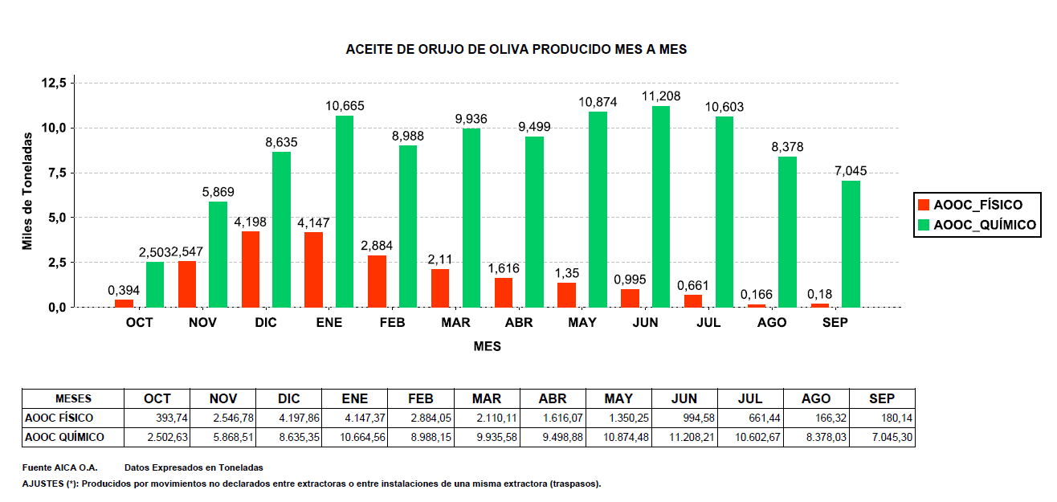

Datos expresados en Toneladas.
AJUSTES (*): Producidos por movimientos no declarados entre extractoras o entre instalaciones de una misma extractora (traspasos).
Fuente: SIMO

17_EXTRAC.EXIST.ORUJ.GRASO.GRÁF
17_EXTRACTORAS_EXISTENCIAS DE ORUJO GRASO_GRÁFICO

 |  |  | EXISTENCIAS INICIALES |  | ENTRADA ORUJO |  | SALIDA ORUJO |  | AJUSTES (*) |  | EXISTENCIAS FINALES
COMUNIDAD AUTÓNOMA | EXTRACTORAS | DATOS | HÚMEDO | SECO | HÚMEDO | SECO | HÚMEDO | SECO | HÚMEDO | SECO | HÚMEDO | SECO
ANDALUCÍA | 44 | 44 | 256,929.07 | 12,526.66 | 5,502,819.31 | 1,088,290.94 | 4,218,205.50 | 1,098,698.02 | 12,941.10 | 22,371.59 | 1,554,483.98 | 24,491.17
RESTO DE AUTONOMÍAS | 23 | 23 | 196,915.23 | 9,380.19 | 1,299,063.66 | 294,263.21 | 1,232,952.90 | 302,335.48 | -13,146.78 | 13,250.25 | 249,879.20 | 14,558.17
TOTAL NACIONAL | 67 | 67 | 453,844.30 | 21,906.85 | 6,801,882.97 | 1,382,554.15 | 5,451,158.40 | 1,401,033.50 | -205.68 | 35,621.84 | 1,804,363.18 | 39,049.34

GRÁFICO ORUJO GRASO ENTRADO MES A MES
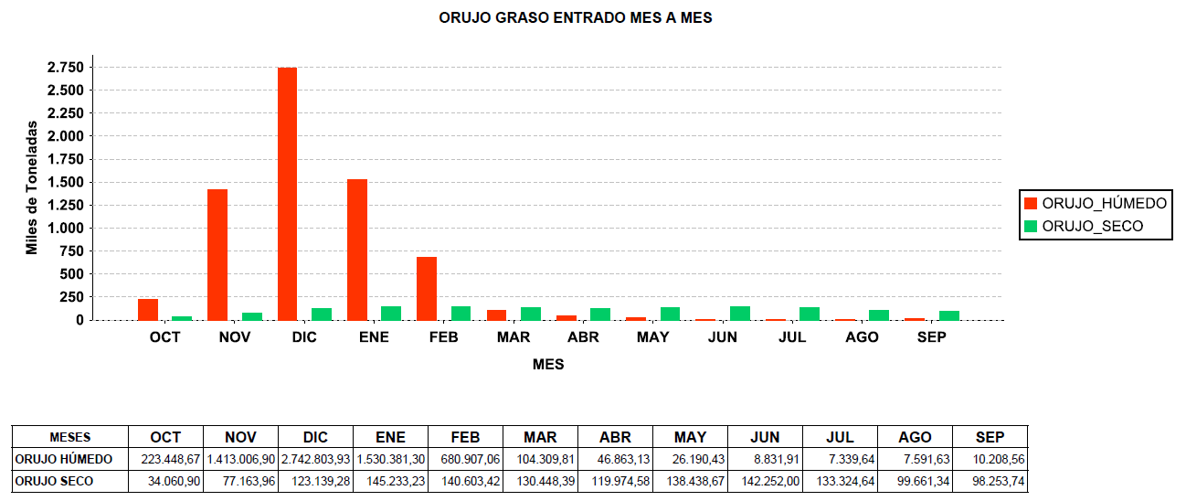

Datos expresados en Toneladas.
AJUSTES (*): Producidos por movimientos no declarados entre extractoras o entre instalaciones de una misma extractora (traspasos).
Fuente: SIMO

